Non invertente
IDM 103N | rs pro
 |  |  |  |  |  |  | invertente
rf | 0.989 | kohm | +- | 0.008934 | kohm |  |  |  |  |  | guadagno aspettato
R | 0.985 | kohm | +- | 0.00891 | kohm |  |  |  |  |  | 2.0040609137 | +- | 0.018152469788

vin (mV) | vin/div (mV) | err vin (mV) |  | vout (mV) | vout/div (mV) | err vout (mV) | guadagno | freq (Kh) | t/div (ns) | errt (ns) | errf (kH) | errg
616 | 200 | 40 |  | 1220 | 500 | 100 | 1.9805194805 | 1 | 250000 | 50000 | 0.05 | 0.2909
640 | 100 | 20 |  | 1230 | 200 | 40 | 1.921875 | 5 | 50000 | 10000 | 0.25 | 0.1226
650 | 100 | 20 |  | 1240 | 200 | 40 | 1.9076923077 | 10 | 25000 | 5000 | 0.5 | 0.1202
672 | 100 | 20 |  | 1260 | 200 | 40 | 1.875 | 50 | 2500 | 500 | 1.25 | 0.1153
672 | 100 | 20 |  | 1250 | 200 | 40 | 1.8601190476 | 100 | 2500 | 500 | 5 | 0.1149
684 | 100 | 20 |  | 1160 | 200 | 40 | 1.6959064327 | 200 | 1000 | 200 | 8 | 0.1081
688 | 100 | 20 |  | 950 | 200 | 40 | 1.3808139535 | 300 | 1000 | 200 | 18 | 0.0983
700 | 100 | 20 |  | 744 | 200 | 40 | 1.0628571429 | 400 | 1000 | 200 | 32 | 0.0875
684 | 100 | 20 |  | 1220 | 200 | 40 | 1.783625731 | 150 | 1000 | 200 | 4.5 | 0.1106
688 | 100 | 20 |  | 608 | 200 | 40 | 0.88372093023 | 500 | 500 | 100 | 25 | 0.0838
680 | 100 | 20 |  | 290 | 50 | 10 | 0.42647058824 | 1000 | 250 | 50 | 50 | 0.0272
688 | 100 | 20 |  | 152 | 100 | 20 | 0.22093023256 | 2000 | 250 | 50 | 200 | 0.0355
696 | 100 | 20 |  | 832 | 200 | 40 | 1.1954022989 | 350 | 500 | 100 | 12.25 | 0.0918
688 | 100 | 20 |  | 1060 | 200 | 40 | 1.5406976744 | 250 | 1000 | 200 | 12.5 | 0.1029

Invertente 1
 |  |  |  |  |  |  | sigma
rf | 0.989 | kohm | +- | 0.008934 | kohm |  | 0.018152469788 |  |  |  |  | guadagno aspettato
R | 0.985 | kohm | +- | 0.00891 | kohm |  |  |  |  |  |  | 1.0040609137 | +- | 0.018152469788

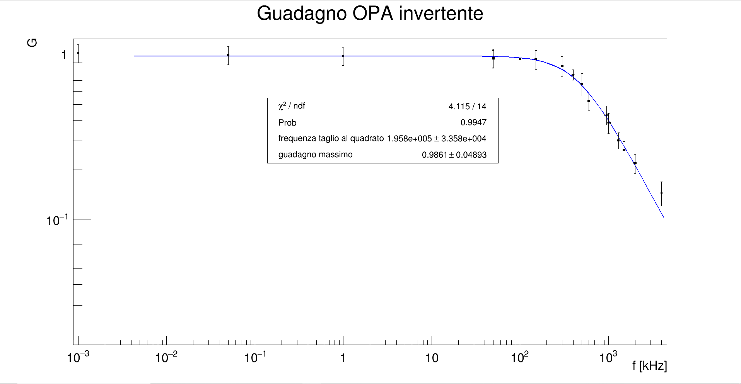
vin (mV) | vin/div (mV) | err vin (mV) |  | vout (mV) | vout/div (mV) | err vout (mV) |  | guadagno | freq (Kh) | t/div (ns) | errt (ns) | errf (kH) | errg
624 | 200 | 40 |  | 640 | 200 | 40 |  | 1.0256410256 | 0.001 | 100000000 | 20000000 | 0.00002 | 0.1298
640 | 200 | 40 |  | 640 | 200 | 40 |  | 1 | 0.05 | 2500000 | 500000 | 0.00125 | 0.1250
640 | 200 | 40 |  | 632 | 200 | 40 |  | 0.9875 | 1 | 100000 | 20000 | 0.02 | 0.1242
656 | 200 | 40 |  | 624 | 200 | 40 |  | 0.9512195122 | 50 | 2500 | 500 | 1.25 | 0.1190
624 | 200 | 40 |  | 600 | 200 | 40 |  | 0.96153846154 | 50 | 2500 | 500 | 1.25 | 0.1257
624 | 200 | 40 |  | 592 | 200 | 40 |  | 0.94871794872 | 100 | 1000 | 200 | 2 | 0.1249
632 | 200 | 40 |  | 596 | 200 | 40 |  | 0.94303797468 | 150 | 1000 | 200 | 4.5 | 0.1230
632 | 200 | 40 |  | 544 | 200 | 40 |  | 0.86075949367 | 300 | 500 | 100 | 9 | 0.1178
648 | 200 | 40 |  | 432 | 200 | 40 |  | 0.66666666667 | 500 | 250 | 50 | 12.5 | 0.1029
648 | 200 | 40 |  | 340 | 100 | 20 |  | 0.52469135802 | 600 | 250 | 50 | 18 | 0.0633
648 | 200 | 40 |  | 280 | 100 | 20 |  | 0.43209876543 | 950 | 250 | 50 | 45.125 | 0.0575
648 | 200 | 40 |  | 251 | 100 | 20 |  | 0.38734567901 | 1000 | 250 | 50 | 50 | 0.0548
648 | 200 | 40 |  | 196 | 50 | 10 |  | 0.3024691358 | 1300 | 100 | 20 | 33.8 | 0.0341
648 | 200 | 40 |  | 172 | 50 | 10 |  | 0.26543209877 | 1500 | 100 | 20 | 45 | 0.0318
648 | 200 | 40 |  | 142 | 50 | 10 |  | 0.21913580247 | 2000 | 100 | 20 | 80 | 0.0290
648 | 200 | 40 |  | 94 | 50 | 10 |  | 0.1450617284 | 4000 | 50 | 10 | 160 | 0.0244
642 | 100 | 20 |  | 488 | 100 | 20 |  | 0.76012461059 | 400 | 500 | 100 | 16 | 0.0548

 |  | numero | dati | 17

Invertente 10
Rf | 9.91 | kohm | +- | 0.06246 | kohm |  | sigma |  |  |  |  | guadagno aspettato
r | 0.99 | kohm | +- | 0.00894 | kohm |  | 0.15348515458 |  |  |  |  | 10.01010101 | +- | 0.15348515458

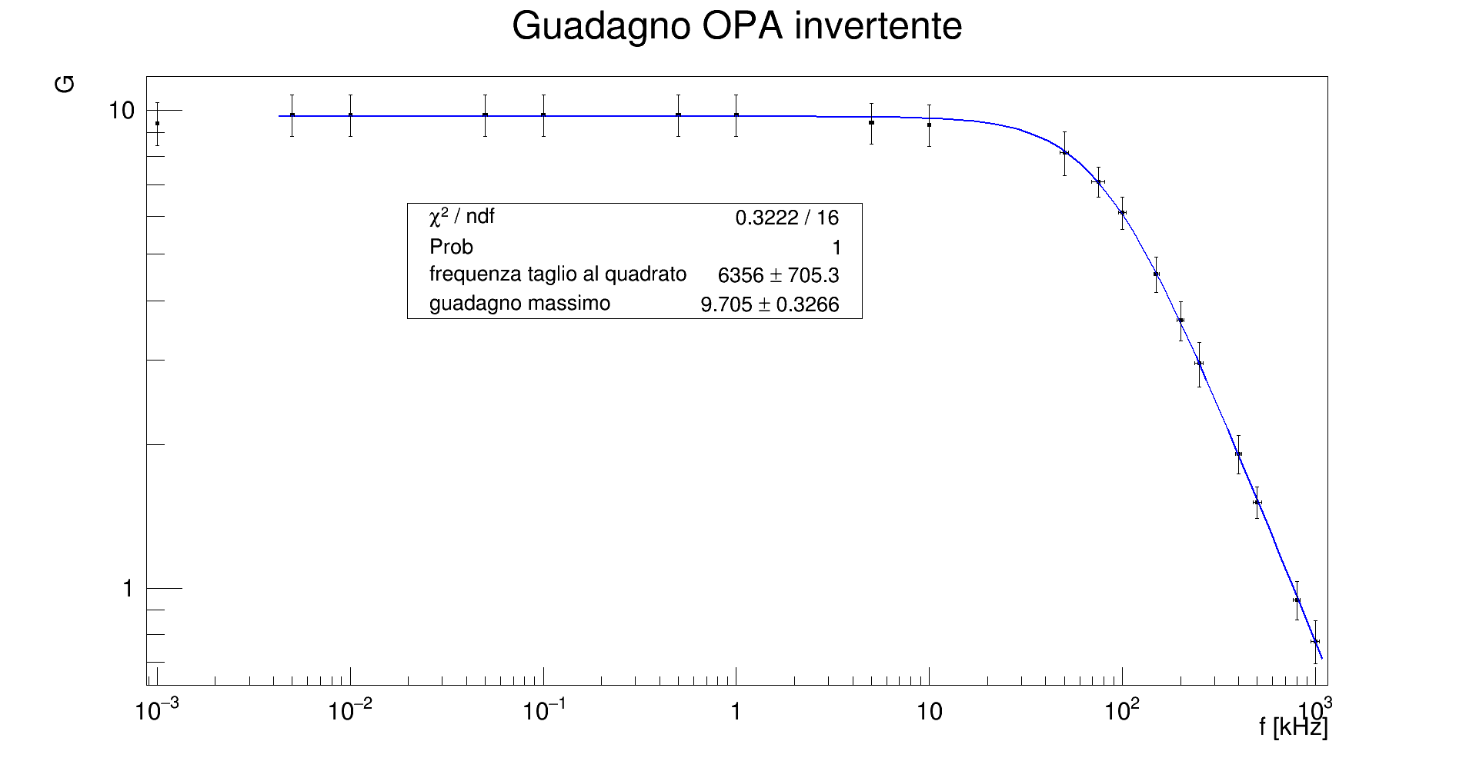
vin (mV) | vin/div (mV) | err vin (mV) |  | vout (V) | vout/div (V) | err vout (V) |  | guadagno | freq (Kh) | t/div (ns) | errt (ns) | errf (kH) | errg
200 | 50 | 10 |  | 1.88 | 0.5 | 0.1 |  | 9.4000 | 0.001 | 100000000 | 20000000 | 0.00002 | 0.9700
200 | 50 | 10 |  | 1.96 | 0.5 | 0.1 |  | 9.8000 | 0.005 | 25000000 | 5000000 | 0.000125 | 0.9900
200 | 50 | 10 |  | 1.96 | 0.5 | 0.1 |  | 9.8000 | 0.01 | 10000000 | 2000000 | 0.0002 | 0.9900
200 | 50 | 10 |  | 1.96 | 0.5 | 0.1 |  | 9.8000 | 0.05 | 2500000 | 500000 | 0.00125 | 0.9900
200 | 50 | 10 |  | 1.96 | 0.5 | 0.1 |  | 9.8000 | 0.1 | 1000000 | 200000 | 0.002 | 0.9900
200 | 50 | 10 |  | 1.96 | 0.5 | 0.1 |  | 9.8000 | 0.5 | 250000 | 50000 | 0.0125 | 0.9900
200 | 50 | 10 |  | 1.96 | 0.5 | 0.1 |  | 9.8000 | 1 | 100000 | 20000 | 0.02 | 0.9900
208 | 50 | 10 |  | 1.96 | 0.5 | 0.1 |  | 9.4231 | 5 | 25000 | 5000 | 0.125 | 0.9338
210 | 50 | 10 |  | 1.96 | 0.5 | 0.1 |  | 9.3333 | 10 | 10000 | 2000 | 0.2 | 0.9206
212 | 50 | 10 |  | 1.73 | 0.5 | 0.1 |  | 8.1604 | 50 | 5000 | 1000 | 2.5 | 0.8566
214 | 50 | 10 |  | 1.52 | 0.2 | 0.04 |  | 7.1028 | 75 | 5000 | 1000 | 5.625 | 0.5188
216 | 50 | 10 |  | 1.32 | 0.2 | 0.04 |  | 6.1111 | 100 | 2500 | 500 | 5 | 0.4681
222 | 50 | 10 |  | 0.656 | 0.2 | 0.04 |  | 2.9550 | 250 | 1000 | 200 | 12.5 | 0.3133
220 | 50 | 10 |  | 1 | 0.2 | 0.04 |  | 4.5455 | 150 | 1000 | 200 | 4.5 | 0.3884
220 | 50 | 10 |  | 0.8 | 0.2 | 0.04 |  | 3.6364 | 200 | 1000 | 200 | 8 | 0.3471
222 | 50 | 10 |  | 0.424 | 0.1 | 0.02 |  | 1.9099 | 400 | 500 | 100 | 16 | 0.1761
222 | 50 | 10 |  | 0.336 | 0.05 | 0.01 |  | 1.5135 | 500 | 500 | 100 | 25 | 0.1132
224 | 50 | 10 |  | 0.212 | 0.05 | 0.01 |  | 0.9464 | 800 | 250 | 50 | 32 | 0.0869
222 | 50 | 10 |  | 0.172 | 0.05 | 0.01 |  | 0.7748 | 1000 | 250 | 50 | 50 | 0.0799

 |  | numero | dati | 19

Integratore
C | 100 | nF | +- | 10 | nF
R | 9.88 | kohm | +- | 0.06228 | kohm |  |  |  | fhf | 15.899594714 | +- | 1.6858335511
R' | 100.1 | kohm | +- | 0.6036 | kohm |  |  | guadagno aspettato |  | 10.131578947 | +- | 0.12495898146

6.4285714286 | 6.5765765766 |  | 7.1641081778 | guadagno aspettato a fhf |  | 1.5761037991 | vout alla frequenza di taglio ipotetica

vout 1.59 a 0.220 a 12.89959471

1 | 9.3693693694
3 | 9.2727272727
5 | 8.9189189189
7 | 8.4684684685
9 | 8.1531531532
10 | 7.9279279279
11 | 7.7027027027
12 | 7.4324324324
13 | 7.2522522523
14 | 7.027027027
14.3 | 6.8918918919
15 | 6.7567567568
16 | 6.5765765766
20 | 5.8108108108
31 | 4.3243243243
40 | 3.4594594595
50 | 3.0769230769
75 | 2.1346153846
100 | 1.625
150 | 1.0961538462
300 | 0.56730769231
500 | 0.33333333333
1000 | 0.17254901961
2000 | 0.088461538462
vin (mV) | vin/div (mV) | err vin (mV) |  | vout (V) | vout/div (mV) | err vout (mV) |  | guadagno | freq (hz) | t/div (ms) | errt (ns) | errf (kH) | errg
222 | 50 | 10 |  | 2.08 | 500 | 100 |  | 9.3693693694 | 1 | 100 | 20 | 2.00E-02 | 0.8725
220 | 50 | 10 |  | 2.04 | 500 | 100 |  | 9.2727272727 | 3 | 250 | 50 | 4.50E-01 | 0.8760
222 | 50 | 10 |  | 1.98 | 500 | 100 |  | 8.9189189189 | 5 | 250 | 50 | 1.25E+00 | 0.8522
222 | 50 | 10 |  | 1.88 | 500 | 100 |  | 8.4684684685 | 7 | 250 | 50 | 2.45E+00 | 0.8319
222 | 50 | 10 |  | 1.81 | 500 | 100 |  | 8.1531531532 | 9 | 250 | 50 | 4.05E+00 | 0.8177
222 | 50 | 10 |  | 1.76 | 500 | 100 |  | 7.9279279279 | 10 | 10 | 2 | 2.00E-01 | 0.8076
222 | 50 | 10 |  | 1.71 | 500 | 100 |  | 7.7027027027 | 11 | 10 | 2 | 2.42E-01 | 0.7974
222 | 50 | 10 |  | 1.65 | 500 | 100 |  | 7.4324324324 | 12 | 10 | 2 | 2.88E-01 | 0.7852
222 | 50 | 10 |  | 1.61 | 500 | 100 |  | 7.2522522523 | 13 | 10 | 2 | 3.38E-01 | 0.7771
222 | 50 | 10 |  | 1.56 | 500 | 100 |  | 7.027027027 | 14 | 10 | 2 | 3.92E-01 | 0.7670
222 | 50 | 10 |  | 1.53 | 200 | 40 |  | 6.8918918919 | 14.3 | 10 | 2 | 4.09E-01 | 0.4906
222 | 50 | 10 |  | 1.5 | 200 | 40 |  | 6.7567567568 | 15 | 10 | 2 | 4.50E-01 | 0.4845
222 | 50 | 10 |  | 1.46 | 200 | 40 |  | 6.5765765766 | 16 | 10 | 2 | 5.12E-01 | 0.4764
222 | 50 | 10 |  | 1.29 | 200 | 40 |  | 5.8108108108 | 20 | 10 | 2 | 8.00E-01 | 0.4419
222 | 50 | 10 |  | 0.96 | 200 | 40 |  | 4.3243243243 | 31 | 5 | 1 | 9.61E-01 | 0.3750
222 | 50 | 10 |  | 0.768 | 200 | 40 |  | 3.4594594595 | 40 | 2.5 | 0.5 | 8.00E-01 | 0.3360
208 | 50 | 10 |  | 0.64 | 200 | 40 |  | 3.0769230769 | 50 | 2.5 | 0.5 | 1.25E+00 | 0.3402
208 | 50 | 10 |  | 0.444 | 100 | 20 |  | 2.1346153846 | 75 | 1 | 0.2 | 1.12E+00 | 0.1988
208 | 50 | 10 |  | 0.338 | 100 | 20 |  | 1.625 | 100 | 1 | 0.2 | 2.00E+00 | 0.1743
208 | 50 | 10 |  | 0.228 | 50 | 10 |  | 1.0961538462 | 150 | 0.5 | 0.1 | 2.25E+00 | 0.1008
208 | 50 | 10 |  | 0.118 | 50 | 10 |  | 0.56730769231 | 300 | 0.5 | 0.1 | 9.00E+00 | 0.0754
204 | 50 | 10 |  | 0.068 | 20 | 4 |  | 0.33333333333 | 500 | 0.25 | 0.05 | 1.25E+01 | 0.0359
204 | 50 | 10 |  | 0.0352 | 20 | 4 |  | 0.17254901961 | 1000 | 0.01 | 0.002 | 2.00E+00 | 0.0281
208 | 50 | 10 |  | 0.0184 | 20 | 4 |  | 0.088461538462 | 2000 | 0.005 | 0.001 | 4.00E+00 | 0.0235

